1.1
voltar à página inicial |  |  |  | 1 - CLAREZA DO CONTEÚDO
 | S | N | NA
 | x |  |  | 1.1 O sítio Web apresenta um resumo breve do seu propósito, visível sem se fazer scroll
 |  |  |  | Num primeiro vislumbre do sítio Web deve ser visível uma breve definição do seu propósito que dê a indicação ao utilizador de que sítio Web se trata e quais são as tarefas que se podem levar a efeito.

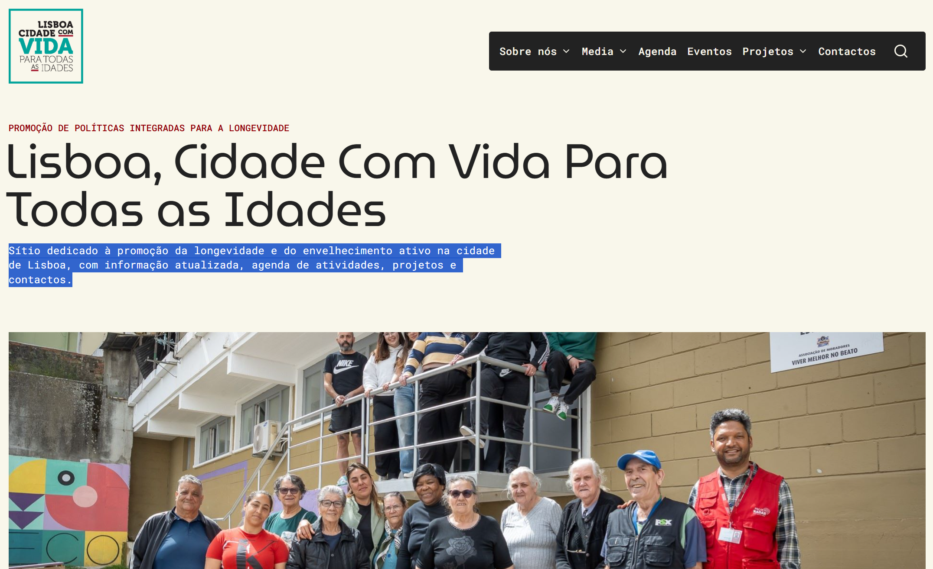
 | Listagem de evidências
 |  |  |  |  | Notas:
 |  |  |  |  | Na página inicial, imediatamente abaixo do título principal, é apresentado um parágrafo de resumo que define o propósito do sítio e as tarefas disponíveis. O resumo fica visível sem necessidade de scroll vertical em resoluções de desktop padrão.

1.2
voltar à página inicial |  |  |  | 1 - CLAREZA DO CONTEÚDO
 | S | N | NA
 | x |  |  | 1.2 Os termos mais complexos têm uma definição agregada
 |  |  |  | Quando são usados termos complexos ou técnicos que não sejam de uso corrente, estes devem ter agregada uma definição. Todos os termos definidos desta forma devem fazer parte de um glossário disponível no sítio Web.

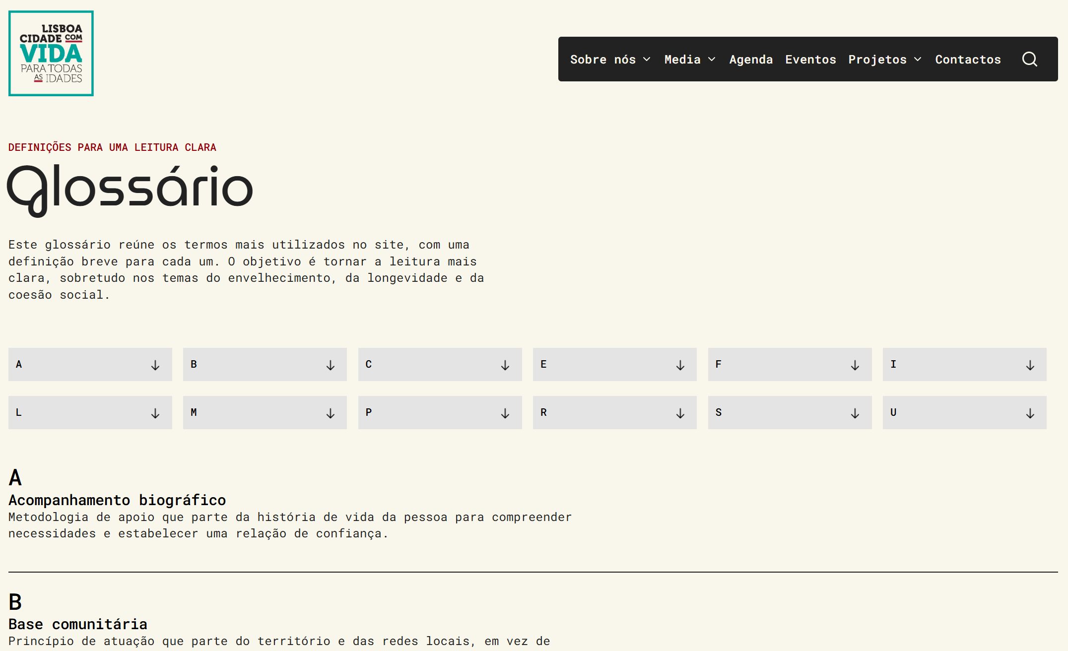
 | Listagem de evidências
 |  |  |  |  | Notas:
 |  |  |  |  | O sítio disponibiliza uma página de glossário em /glossario/, que reúne os principais termos técnicos e institucionais utilizados nos conteúdos, com uma definição breve para cada entrada. As entradas estão organizadas por letra inicial, com navegação por âncoras no topo da página.

1.3
voltar à página inicial |  |  |  | 1 - CLAREZA DO CONTEÚDO
 | S | N | NA
 | x |  |  | 1.3 Cada bloco de conteúdo contém a sua data de atualização
 |  |  |  | Cada bloco de conteúdo isolado ou conjunto de blocos de conteúdo relacionado deverá ter a data da sua atualização associada, expressa num tamanho de letra 2 pontos abaixo ao do corpo do texto, com contraste mais reduzido mas nunca inferior a 4,5:1.

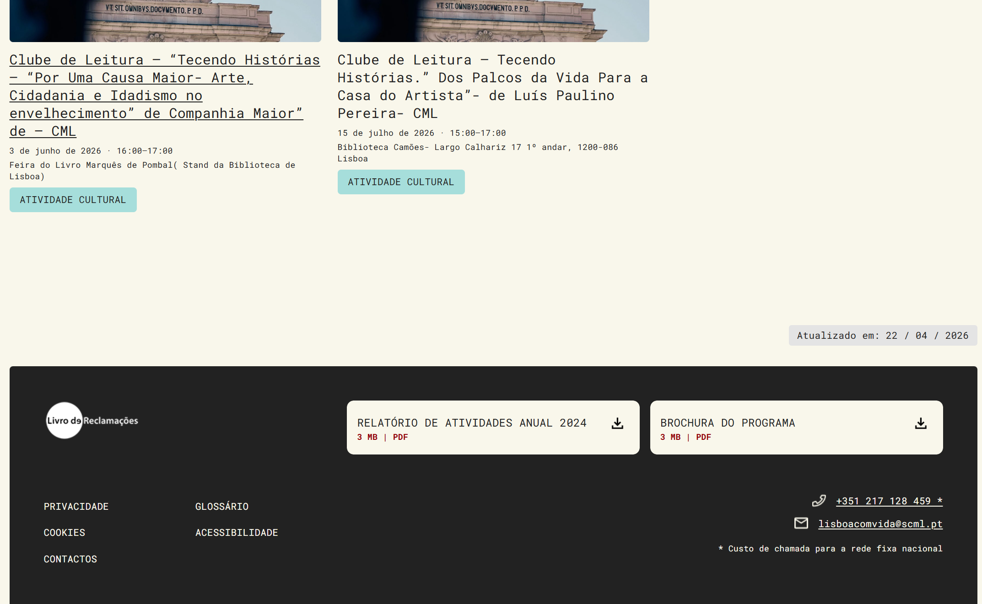
 | Listagem de evidências
 |  |  |  |  | Notas:
 |  |  |  |  | Em todas as páginas, excepto a página inicial, é apresentado um identificador com a data de atualização do bloco de conteúdo, em tamanho de letra inferior ao do corpo de texto e com contraste adequado.

2.1
voltar à página inicial |  |  |  | 2 - USABILIDADE DO CONTEÚDO
 | S | N | NA
 | x |  |  | 2.1 O tipo de letra do corpo do documento é adequado e o tamanho da letra é, no mínimo, de 12 pontos
 |  |  |  | De forma a assegurar a boa legibilidade do texto para todos os utilizadores, o tamanho de letra do texto que compõe o corpo do documento deverá ser, no mínimo, de 12 pontos, assegurando sempre que os mesmos são escaláveis para tamanhos superiores, sempre que o utilizador considere necessário.

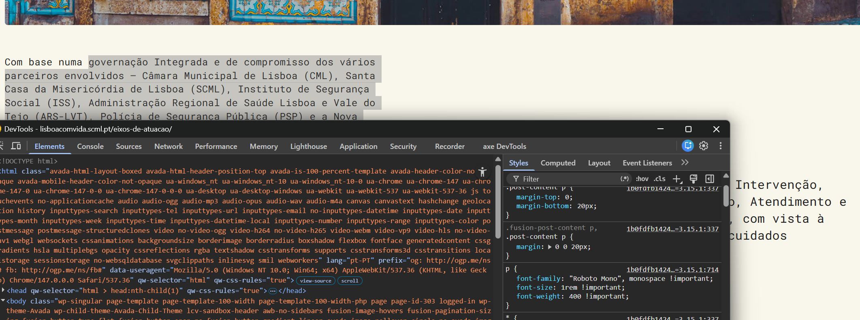
 | Listagem de evidências
 |  |  |  |  | Notas:
 |  |  |  |  | O corpo do documento usa tamanho de letra definido em unidades relativas (1rem), que corresponde a 16px (12 pontos), totalmente escalável via zoom do navegador.

2.2
voltar à página inicial |  |  |  | 2 - USABILIDADE DO CONTEÚDO
 | S | N | NA
 | x |  |  | 2.2 A informação secundária (datas, autores) utiliza, no mínimo, um tamanho de letra de 10 pontos
 |  |  |  | A informação secundária, como os autores de textos ou de imagens, as datas de publicação ou outros tipos de meta-informação, podem usar tamanhos de letra mais pequenos, mas, no mínimo, com 10 pontos, assegurando sempre que os mesmos são escaláveis para tamanhos superiores, sempre que o utilizador considere necessário.

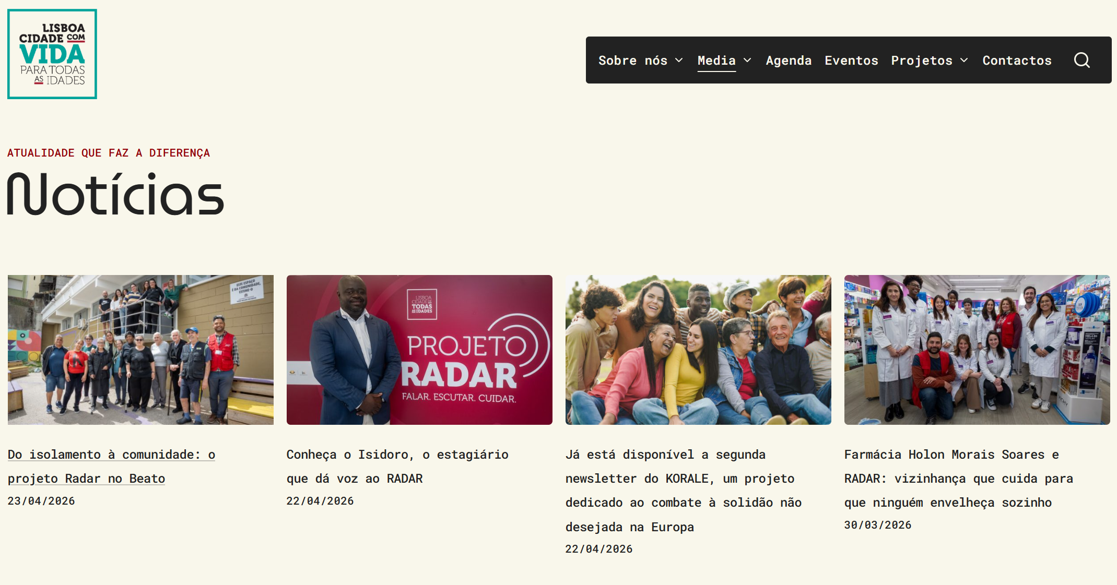
 | Listagem de evidências
 |  |  |  |  | Notas:
 |  |  |  |  | A informação secundária (data de atualização, meta-info dos posts) usa tamanho de 0.875rem, equivalente a 14px (10.5 pontos), escalável via navegador.

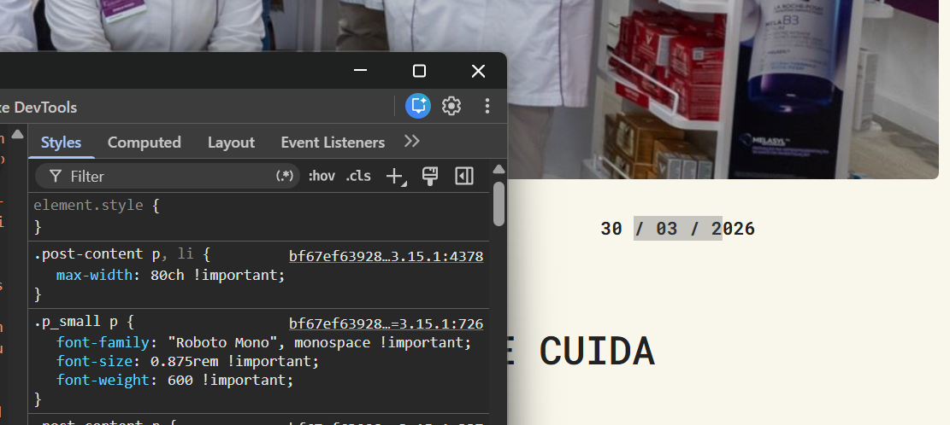

2.3
voltar à página inicial |  |  |  | 2 - USABILIDADE DO CONTEÚDO
 | S | N | NA
 | x |  |  | 2.3 Blocos e linhas de texto com largura não superior a 100 caracteres
 |  |  |  | Para manter o conforto de leitura, os blocos ou linhas de texto não deverão ter mais de 100 caracteres de largura. Os 80 caracteres correspondem à dimensão que se apresenta nos estudos como a mais confortável para os utilizadores.

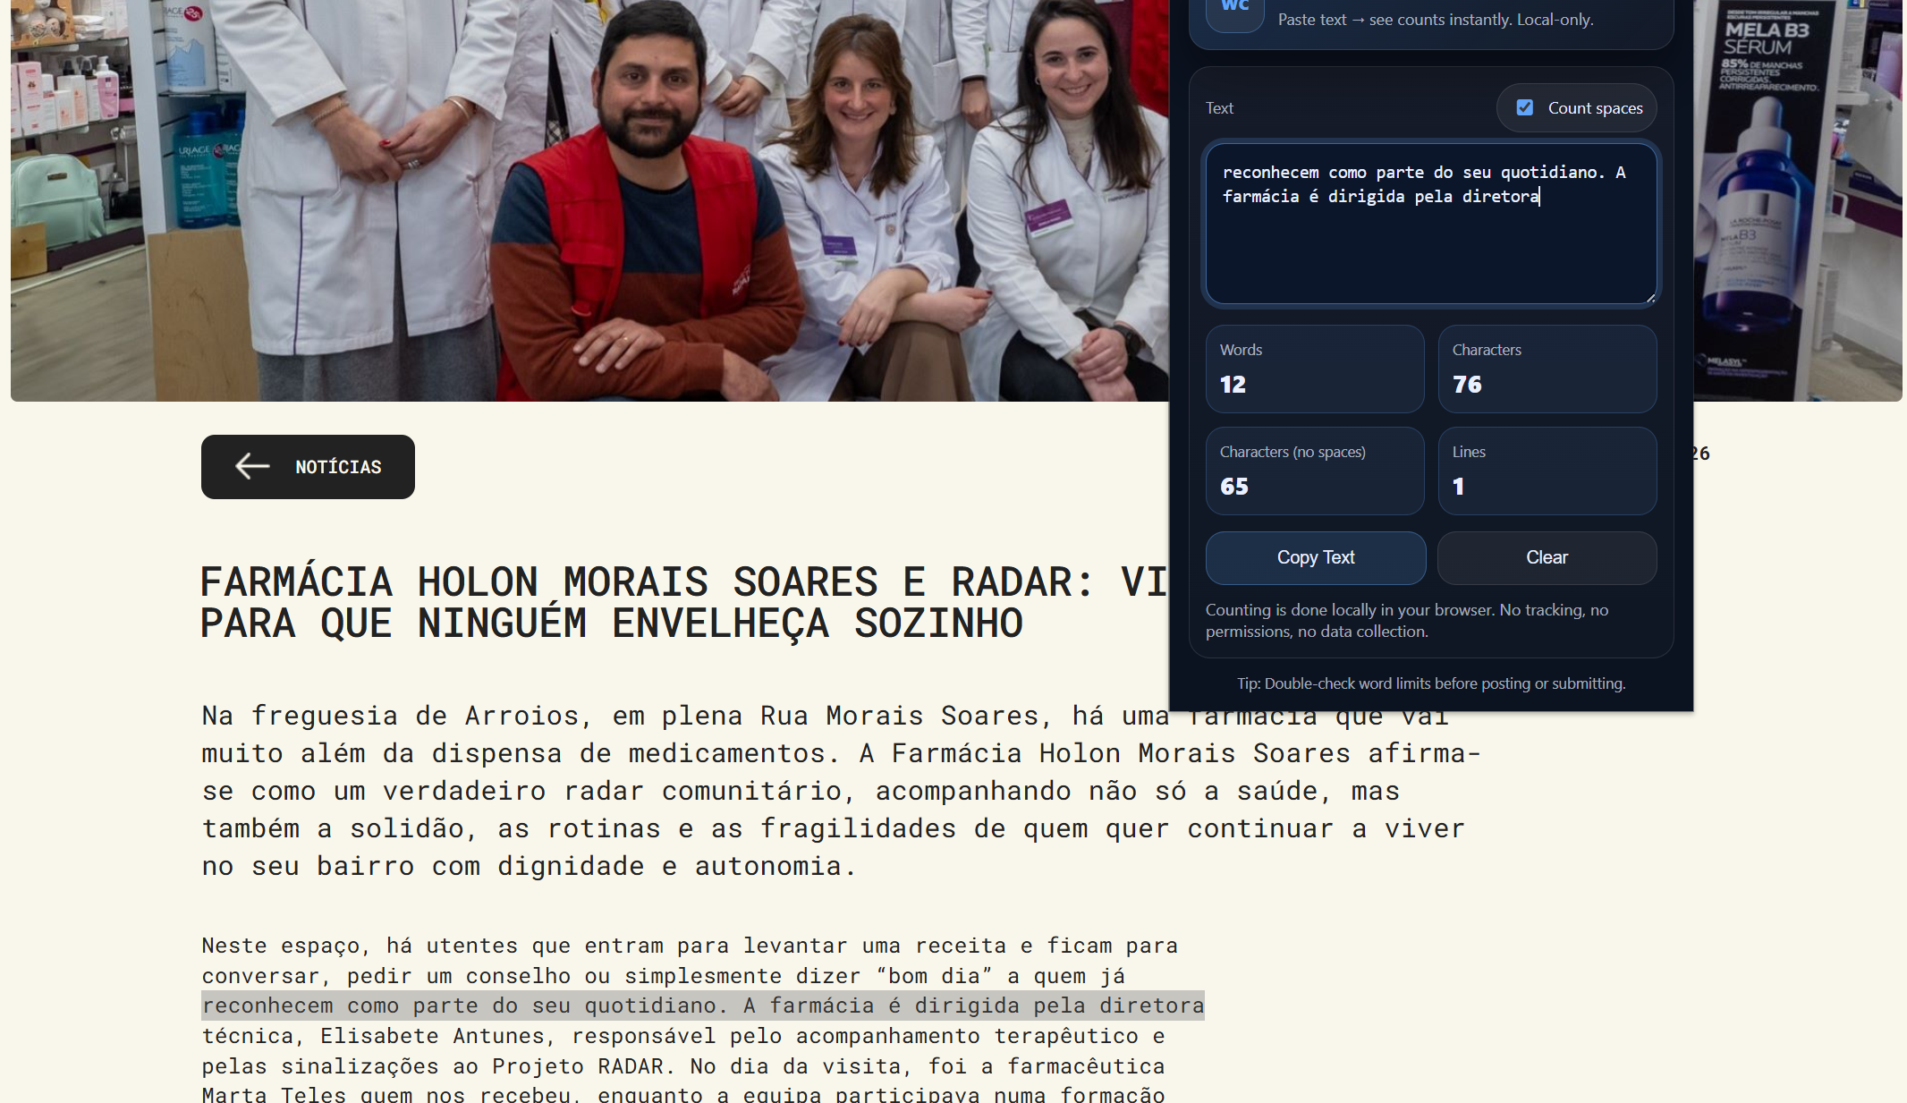
 | Listagem de evidências
 |  |  |  |  | Notas:
 |  |  |  |  | As linhas de texto no corpo dos posts e das páginas institucionais não ultrapassam os 100 caracteres de largura.

2.4
voltar à página inicial |  |  |  | 2 - USABILIDADE DO CONTEÚDO
 | S | N | NA
 | x |  |  | 2.4 O espaçamento entre linhas não é inferior a 1.5x o tamanho da letra
 |  |  |  | Para assegurar a leitura confortável de blocos de texto deve ser usado um espaçamento entre linhas de 1.5x o tamanho da letra.

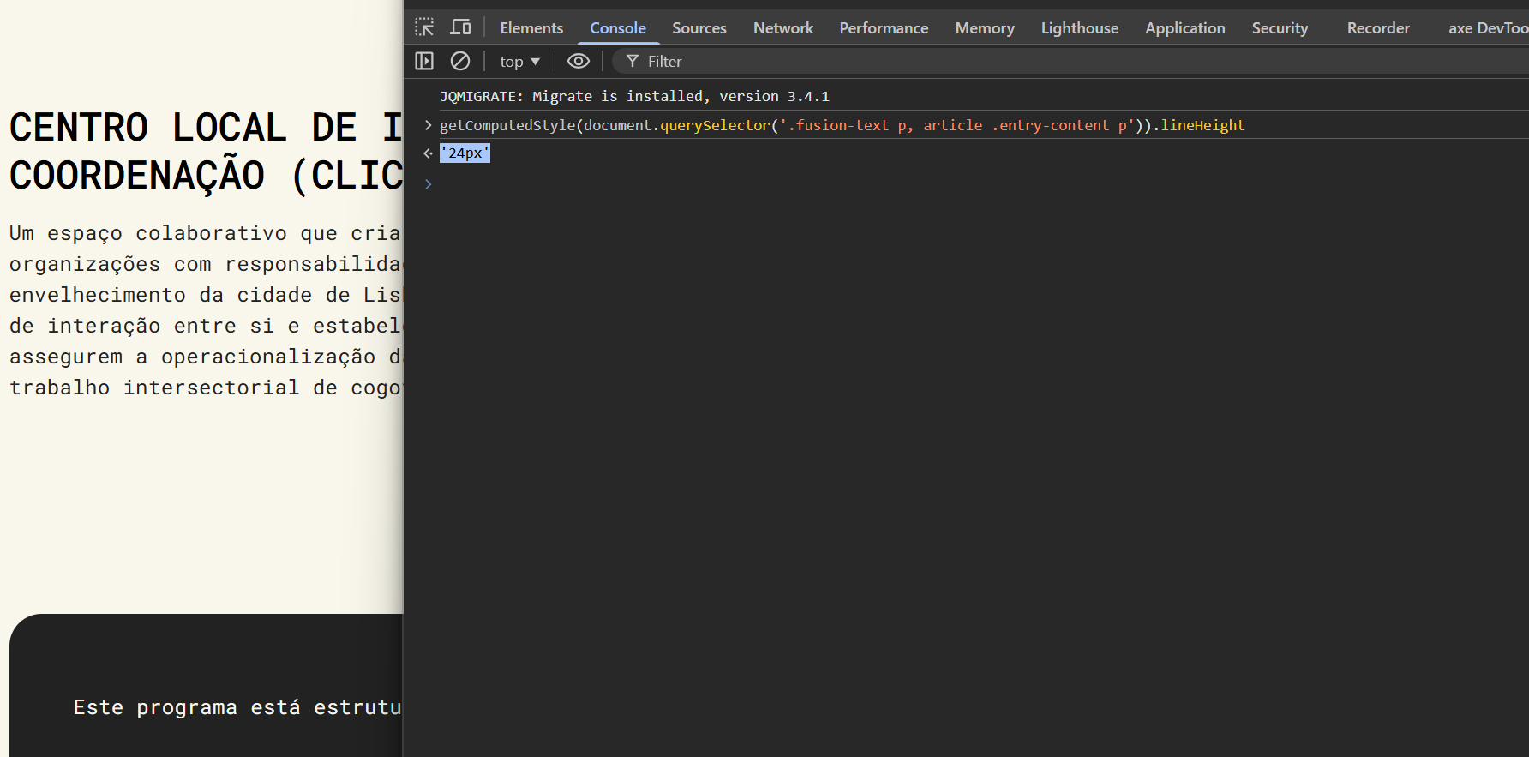
 | Listagem de evidências
 |  |  |  |  | Notas:
 |  |  |  |  | O espaçamento entre linhas do corpo do texto é de 24px para uma fonte de 16px, correspondente a 1.5x o tamanho da letra.

3.2
voltar à página inicial |  |  |  | 3 - ESTRUTURA DA NAVEGAÇÃO
 | S | N | NA
 | x |  |  | 3.2 A navegação principal está sempre visível e sempre no mesmo local
 |  |  |  | As opções de primeiro nível da navegação principal estão sempre visíveis e encontram-se sempre no mesmo local em todas as páginas. A posição atual do utilizador na estrutura de navegação deve ser evidenciada.

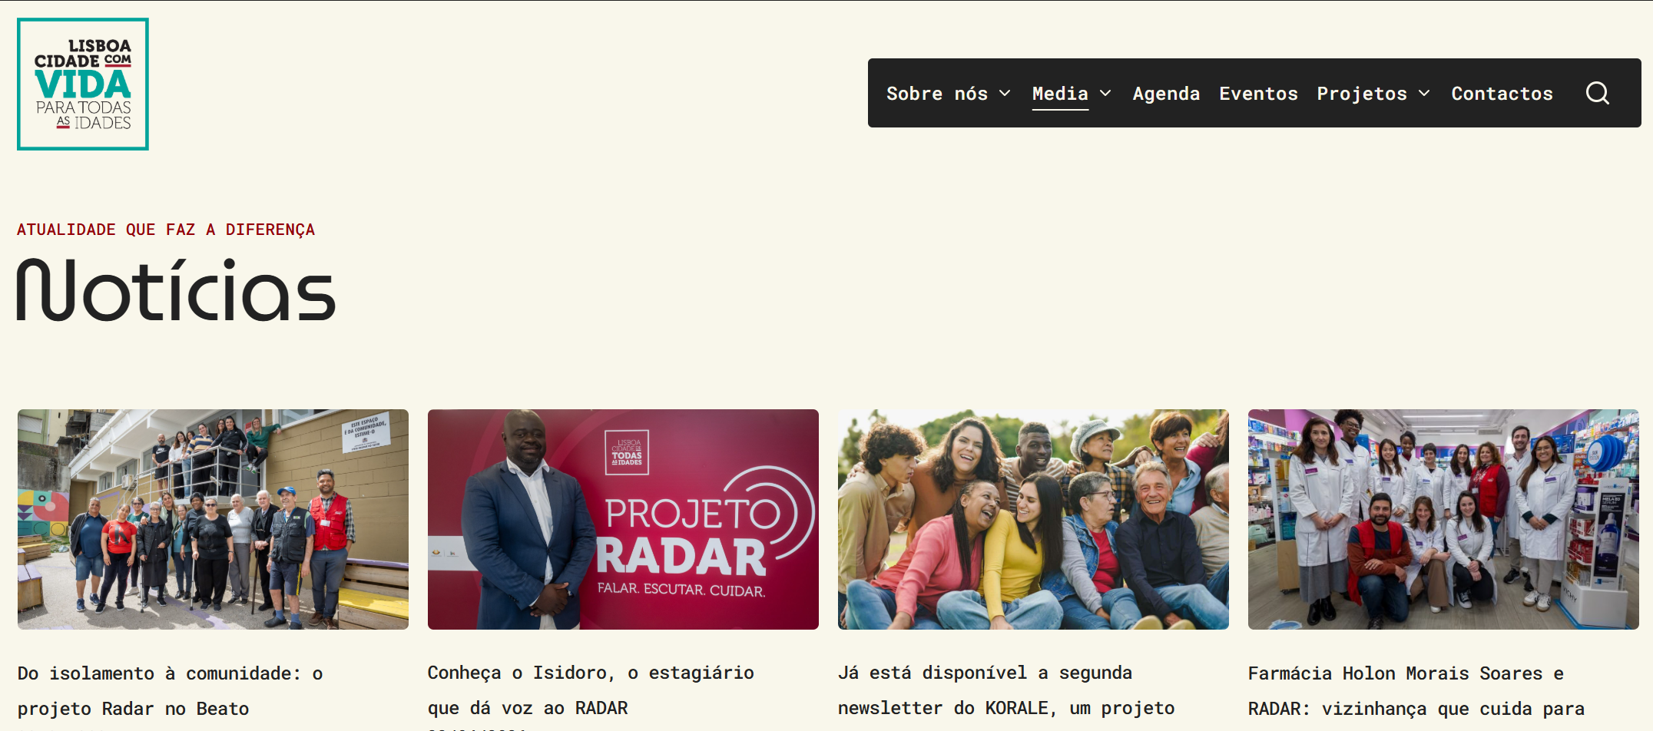
 | Listagem de evidências
 |  |  |  |  | Notas:
 |  |  |  |  | A navegação principal encontra-se sempre visível e no mesmo local em todas as páginas do sítio Web. A página atual é evidenciada no menu através de estilo visual distinto e do atributo aria-current="page".

3.3
voltar à página inicial |  |  |  | 3 - ESTRUTURA DA NAVEGAÇÃO
 | S | N | NA
 | x |  |  | 3.3 As hiperligações de texto não devem ser diferenciadas apenas com base na cor
 |  |  |  | As hiperligações de texto devem apresentar um contraste mínimo de 4,5:1 com a envolvente e uma representação visual complementar à cor - idealmente as hiperligações devem apresentar-se sublinhadas. As hiperligações em texto devem apresentar-se da mesma forma em todo o sítio Web.

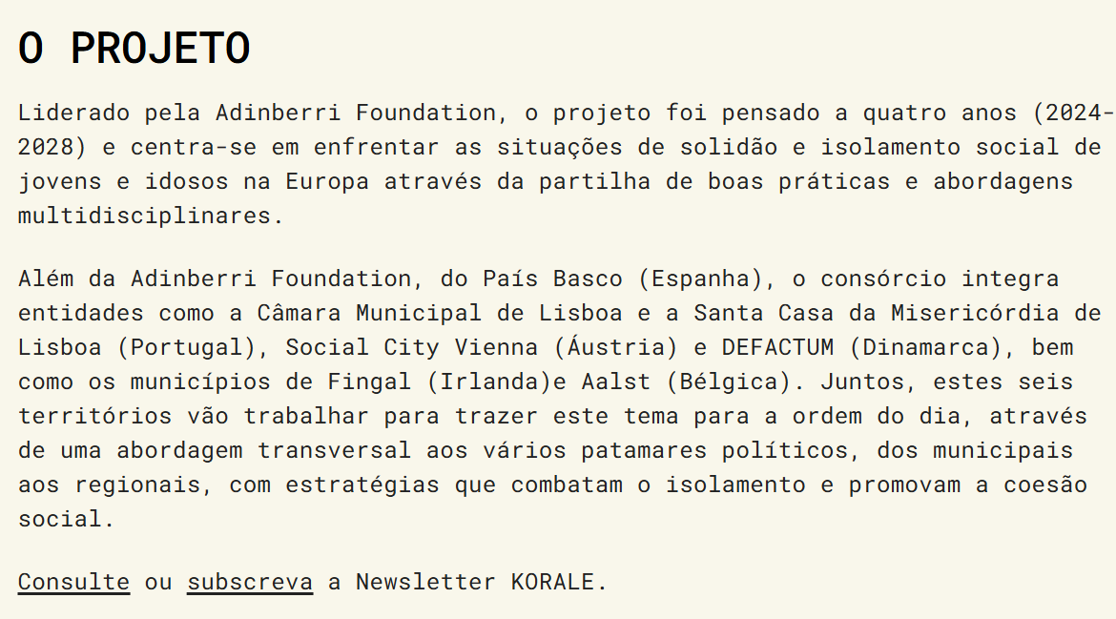
 | Listagem de evidências
 |  |  |  |  | Notas:
 |  |  |  |  | As hiperligações de texto são diferenciadas pela presença de sublinhado, não dependendo exclusivamente da cor para a sua identificação. O contraste do texto face ao fundo é de 15.5:1, bastante acima do mínimo de 4,5:1. O estilo é consistente em todo o sítio Web.

4.1
voltar à página inicial |  |  |  | 4 - ESTRUTURA DA INFORMAÇÃO
 | S | N | NA
 | x |  |  | 4.1 Os documentos longos têm um índice no topo com hiperligações internas para o mesmo
 |  |  |  | Os documentos com mais de três ecrãs de altura deverão ter a hierarquia de cabeçalhos espelhada num índice no topo da página com hiperligações internas para as respetivas secções e subsecções.

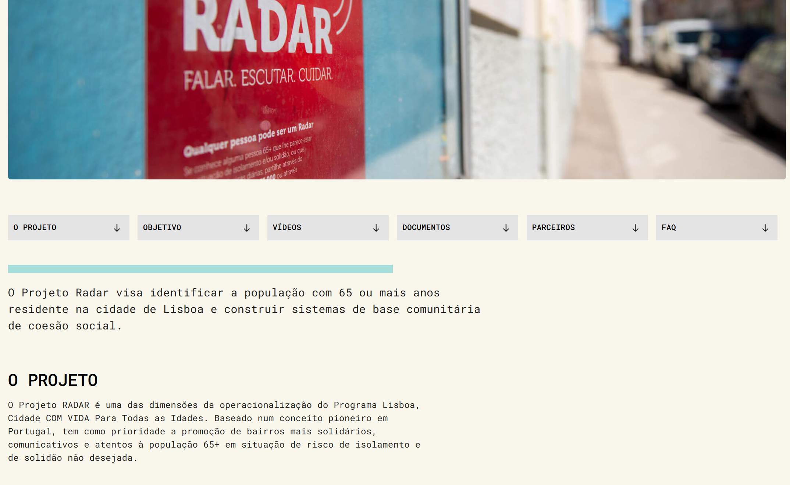
 | Listagem de evidências
 |  |  |  |  | Notas:
 |  |  |  |  | Os documentos com extensão superior a três ecrãs apresentam um índice no topo da página, com hiperligações internas para as respetivas secções. Exemplos: páginas Projeto RADAR e Projeto KORALE.

4.2
voltar à página inicial |  |  |  | 4 - ESTRUTURA DA INFORMAÇÃO
 | S | N | NA
 | x |  |  | 4.2 O layout do sítio Web é adaptável a plataformas móveis sem necessidade de efetuar varrimento horizontal
 |  |  |  | O layout do sítio Web deve ser adaptável aos tamanhos mais comuns de visualização, adaptando-se a várias larguras de ecrã sem que surjam barras de varrimento horizontais.

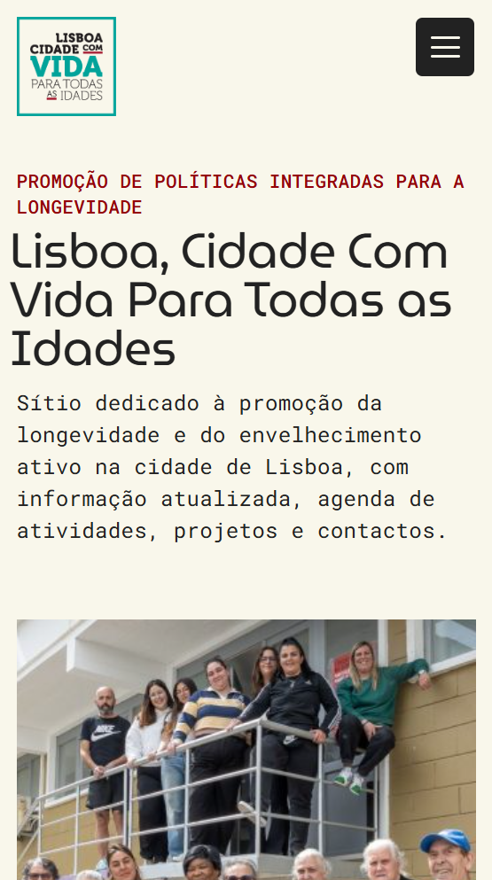
 | Listagem de evidências
 |  |  |  |  | Notas:
 |  |  |  |  | O layout do sítio Web é totalmente responsivo, adaptando-se às diferentes larguras de ecrã (desktop, tablet e mobile) sem que surjam barras de varrimento horizontais.

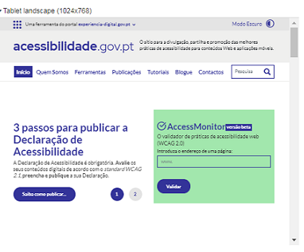

5.2
voltar à página inicial |  |  |  | 5 - ELEMENTOS INTERATIVOS
 | S | N | NA
 | x |  |  | 5.2 Os elementos interativos têm uma dimensão mínima de 44px CSS (44 pontos) (vertical e horizontal)
 |  |  |  | De forma a assegurar que todos os elementos interativos são facilmente acionáveis por qualquer tipo de dispositivo apontador ou toque, estes devem ter a dimensão mínima de 44px CSS de altura e de largura.

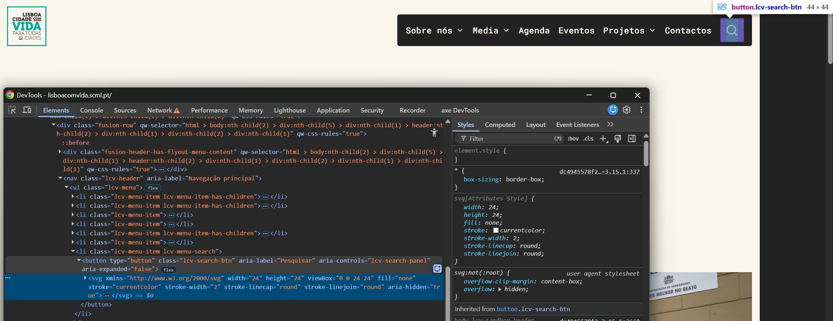
 | Listagem de evidências
 |  |  |  |  | Notas:
 |  |  |  |  | Os elementos interativos (botões, ícones de menu, itens do menu mobile, controlos de filtros e campos de formulário) têm dimensão mínima de 44×44px CSS, garantindo facilidade de acionamento em qualquer dispositivo.

5.3
voltar à página inicial |  |  |  | 5 - ELEMENTOS INTERATIVOS
 | S | N | NA
 | x |  |  | 5.3 Há apenas um botão de ação principal por página e o mesmo encontra-se destacado
 |  |  |  | Deve existir apenas um botão de ação principal por página e o mesmo deve apresentar-se numa cor contrastante. Todos os outros botões devem ser considerados como secundários.

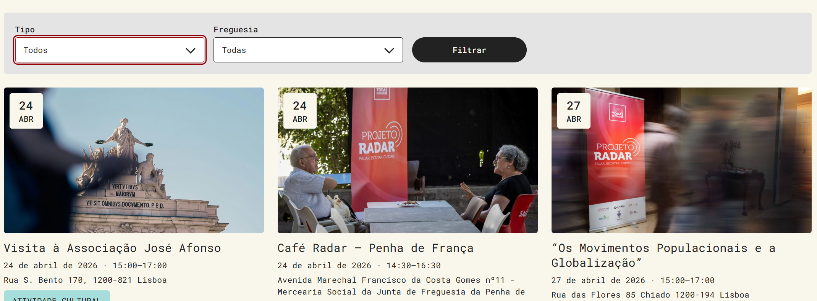
 | Listagem de evidências
 |  |  |  |  | Notas:
 |  |  |  |  | Nas páginas com formulário existe um único botão de ação principal destacado visualmente (botão "Filtrar" no formulário de filtros da agenda). As restantes páginas são de conteúdo informativo sem ações transacionais, pelo que não apresentam botões de ação principal.

5.4
voltar à página inicial |  |  |  | 5 - ELEMENTOS INTERATIVOS
 | S | N | NA
 | x |  |  | 5.4 Elementos gráficos interativos têm de aparentar ser clicáveis
 |  |  |  | Os elementos gráficos clicáveis devem ser percecionáveis como tal, através da forma, da cor ou do aparente volume.

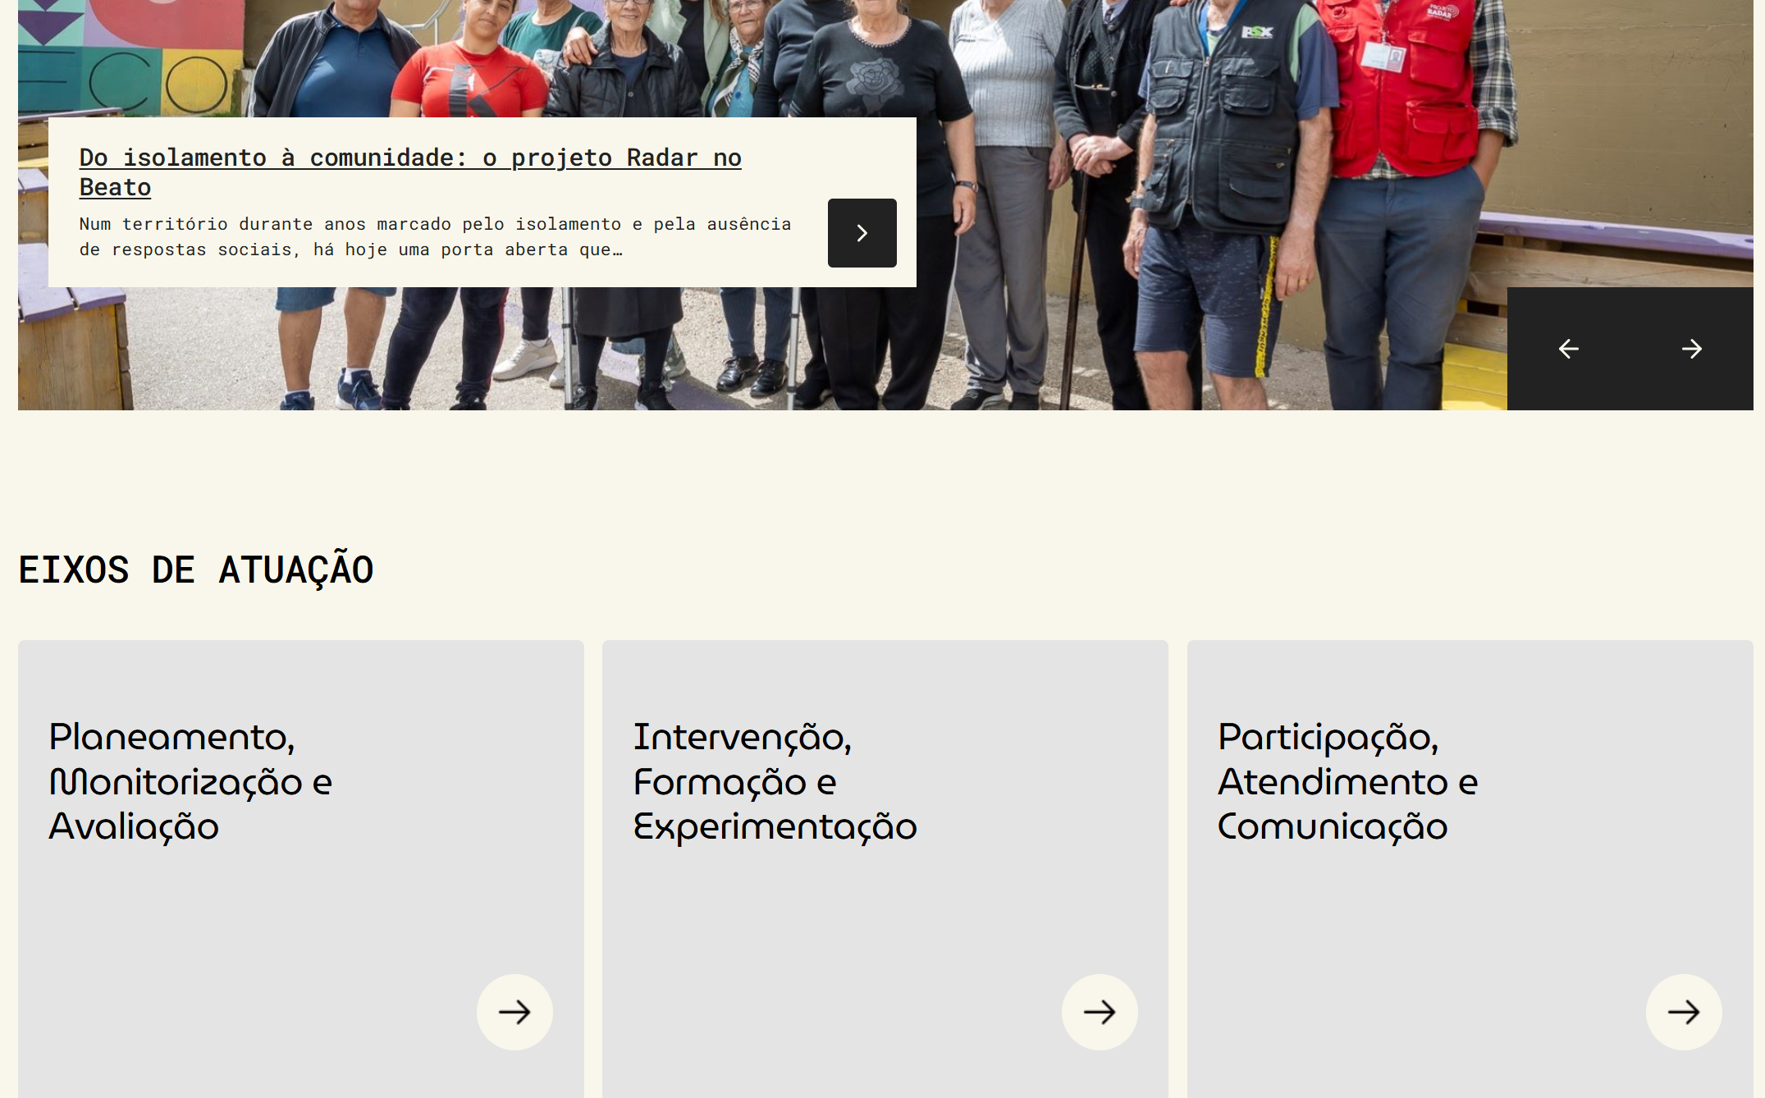
 | Listagem de evidências
 |  |  |  |  | Notas:
 |  |  |  |  | Os elementos gráficos interativos apresentam indicadores visuais claros da sua natureza clicável, nomeadamente setas ou chevrons que sinalizam a interação.

